发布媒体
Distribution Summary
Release Headline | 【Italian】"Ciao, Pechino" | Costruire un ponte tra il popolo cinese e quello italiano
Release Abstract | Il 2024 segna il 20° anniversario dell'istituzione del partenariato strategico globale tra Cina e Italia, nonché il 700° anniversario della scomparsa di Marco Polo. Come misura importante per attuare l'Iniziativa della civiltà globale e promuovere gli scambi culturali e turistici tra Cina e Italia, l’Ufficio municipale della cultura e del turismo di Pechino ha organizzato una delegazione culturale per tenere l'evento di promozione culturale e turistica "Ciao, Pechino" presso il Centro visti cinese a Roma dal 1 al 3 febbraio, ha partecipato al ricevimento del Capodanno lunare cinese organizzato dall'Organizzazione delle Nazioni Unite per l'alimentazione e l'agricoltura e ha preso parte al Tour multiculturale e ritmico a Firenze, che ha il fascino unico della cultura tradizionale cinese al popolo italiano, consolidato e approfondito ulteriormente la profonda amicizia e la comprensione reciproca tra i due popoli.
Clear Time | 2024-02-09
Photos | 2
Total Media Postings | 【ALL Links 51 】
Distribution Circuits | Global
部分媒体截图

谷歌收录图示
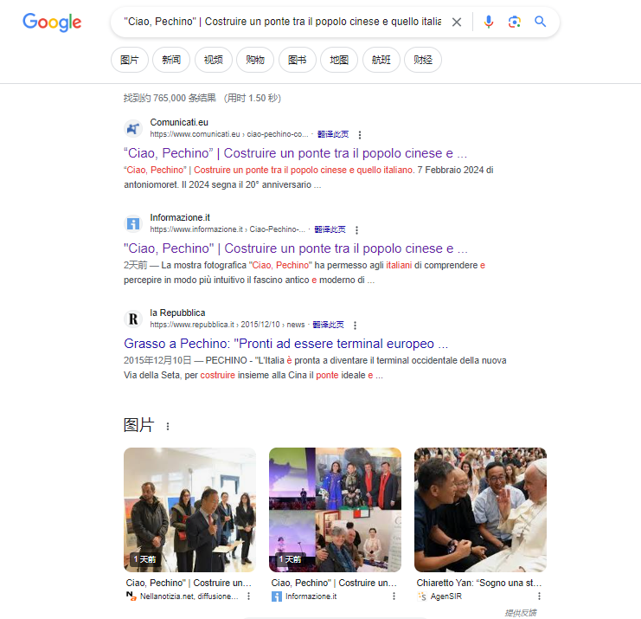

Distribution Details Online Postings
序号 | 中文参考 | 发布链接 | Language | 媒体介绍 | 行业 | PS
1 | Comunicati | https://www.comunicati.eu/ciao-pechino-costruire-un-ponte-tra-il-popolo-cinese-e-quello-italiano-91125 | Italian | 综合资讯 | General | 意大利知名综合门户网站
2 | Scatolepiene | https://www.scatolepiene.it/ciao-pechino-costruire-un-ponte-tra-il-popolo-cinese-e-quello-italiano/ | Italian | 综合资讯 | General | 意大利优质新闻媒体，及时更新全球时事
3 | Comunicatistampagratis | https://comunicatistampagratis.it/ciao-pechino-costruire-un-ponte-tra-il-popolo-cinese-e-quello-italiano/ | Italian | 综合资讯 | General | 当地优质综合门户网站
4 | Noifias | https://www.noifias.it/read-blog/9830_quot-ciao-pechino-quot-costruire-un-ponte-tra-il-popolo-cinese-e-quello-italian.html | Italian | 综合资讯 | General | 当地综合性新闻资讯网站，真实反映热点新闻
5 | Justpaste | https://justpaste.it/dscvu | Italian | 综合资讯 | General | 意大利综合新闻发布网站
6 | Joyfreepress | https://www.joyfreepress.com/2024/02/07/409237-ciao-pechino-costruire-un-ponte-tra-il-popolo-cinese-e-quello-italiano/ | Italian | 综合资讯 | General | 当地优质在线杂志网站，发布各行业最新资讯
7 | Blooder | https://blooder.net/read-blog/48565_quot-ciao-pechino-quot-costruire-un-ponte-tra-il-popolo-cinese-e-quello-italian.html | Italian | 综合资讯 | General | 意大利知名综合新闻网站
8 | Newscomunicati | https://newscomunicati.altervista.org/ciao-pechino-costruire-un-ponte-tra-il-popolo-cinese-e-quello-italiano/ | Italian | 综合资讯 | General | 优质旅游资讯网站，发布全球各地最近旅游、酒店、航空等相关资讯
9 | Blogbangboom | https://www.blogbangboom.com/blog/ciao-pechino-costruire-un-ponte-tra-il-popolo-cinese-e-quello-italiano | Italian | 综合资讯 | General | InfoNotizie.com是一个门户网站，收集意大利和世界各地新闻、信息
10 | Nellanotizia | https://www.nellanotizia.net/scheda_it_136860_-Ciao,-Pechino--%7C-Costruire-un-ponte-tra-il-popolo-cinese-e-quello-italiano_1.html | Italian | 综合资讯 | General | 发布有关意大利和国际的新闻，每月都有上百万阅读量
11 | Theitalianvoice | https://theitalianvoice.it/blog/-ciao-pechino-costruire-un-ponte-tra-il-popolo-cinese-e-quello-italiano | Italian | 综合资讯 | General | 意大利当地知名媒体，在意大利分布全球新闻
12 | Youtoonet | https://www.youtoonet.com/read-blog/86_quot-ciao-pechino-quot-costruire-un-ponte-tra-il-popolo-cinese-e-quello-italian.html | Italian | 综合资讯 | General | 意大利本土一家出版社报纸，发布线上与线下新闻
13 | Getyourpros | https://www.getyourpros.com/blog/ciao-pechino-costruire-un-ponte-tra-il-popolo-cinese-e-quello-italiano | Italian | 综合资讯 | General | 欧洲优质媒体，发布意大利语、德语、英语世界各地新闻
14 | Finditinpuertorico | http://www.finditinpuertorico.com/articles/ciao-pechino-costruire-un-ponte-tra-il-popolo-cinese-e-quello-italiano | Italian | 综合资讯 | General | 利用了新兴的互联网技术，在意大利当地发布意大利语新闻
15 | 247globalbusinesssolutions | http://www.247globalbusinesssolutions.com/articles/ciao-pechino-costruire-un-ponte-tra-il-popolo-cinese-e-quello-italiano | Italian | 综合资讯 | General | 致力于在意大利发布世界新闻和意大利本地新闻
16 | Informazione | https://www.informazione.it/c/018BDEF5-391B-403E-A18B-C5761C88BAEE/Ciao-Pechino-Costruire-un-ponte-tra-il-popolo-cinese-e-quello-italiano | Italian | 综合资讯 | General | 发布意大利综合类新闻
17 | Abc24 | https://news.abc24.it/news/ciao-pechino-costruire-un-ponte-tra-il-popolo-cinese-e-quello-italiano | Italian | 综合资讯 | General | 及时发布在线优质新闻内容
18 | Facilityaxs | https://www.facilityaxs.net/articles/ciao-pechino-costruire-un-ponte-tra-il-popolo-cinese-e-quello-italiano | Italian | 综合资讯 | General | 在意大利本地发布全球新闻，宣传各种商业信息和企业推广
19 | Intopic | https://www.intopic.it/articolo/363460/ | Italian | 综合资讯 | General | 及时发布在线优质新闻内容
20 | Comunicatistampa24 | https://comunicatistampa24.com/ciao-pechino-costruire-un-ponte-tra-il-popolo-cinese-e-quello-italiano/ | Italian | 综合资讯 | General | 当地优质综合门户网站
21 | Settimana dell’istruzione italiana | http://it.jiaoyuweekly.com/info/x-gqk2ejeend.html | Italian | 综合资讯 | General | 行业通配
22 | Notizie del mondo | http://it.yuxuetianxia.com/info/c-lsey09nk05.html | Italian | 综合资讯 | General | 行业通配
23 | Casa economica | http://it.kjjyxxw.com/info/1-y4e20ckne5.html | Italian | 综合资讯 | General | 行业通配
24 | Sport a motore | http://it.qichejingji.com/info/t-ysklecne0v.html | Italian | 综合资讯 | General | 行业通配
25 | Auto al giorno | http://it.qichetimes.com/info/q-yqny0jkne5.html | Italian | 综合资讯 | General | 行业通配
26 | Auto settimanale | http://it.qichedaily.com/info/w-2qelkjekkd.html | Italian | 综合资讯 | General | 行业通配
27 | Notizie del mattino italiano | http://news.vndaily.org/info/i-yqn2e9kked.html | Italian | 综合资讯 | General | 行业通配
28 | Notizie del giorno | http://news.malayhome.org/info/z-gsny090kk5.html | Italian | 综合资讯 | General | 行业通配
29 | Giornale di notizie di attualità | http://news.malaydaily.org/info/5-24eln9n0e5.html | Italian | 综合资讯 | General | 行业通配
30 | Rete di informazione italiana | http://news.malaysiablogger.com/info/f-yqklkcke05.html | Italian | 综合资讯 | General | 行业通配
31 | Milano oggi | http://news.malayip.com/info/6-lp0ln9e0n5.html | Italian | 综合资讯 | General | 行业通配
32 | Notizie fresche | http://news.malaybusiness.com/info/l-24eye9eked.html | Italian | 综合资讯 | General | 行业通配
33 | Rete di notizie in tempo reale | http://news.vietnamtournet.com/info/x-y4klkjke0v.html | Italian | 综合资讯 | General | 行业通配
34 | Notizie in linea | http://news.vietnamfirms.com/info/3-ys0ge90nkv.html | Italian | 综合资讯 | General | 行业通配
35 | Prime notizie | http://news.vietnamvoices.com/info/9-lqe2n9enkv.html | Italian | 综合资讯 | General | 行业通配
36 | Milano Financial Weekly | http://markets.nhanda.org/info/i-ypnyecenev.html | Italian | 综合资讯 | General | 行业通配
37 | Analisi del mercato dei titoli | http://stock.dagbladetinformation.com/info/b-lsngnc0nkd.html | Italian | 综合资讯 | General | 行业通配
38 | Osservatore finanziario | http://stock.thecopenhagenpost.com/info/7-2pnge9e0k5.html | Italian | 综合资讯 | General | 行业通配
39 | Finanza in linea | http://finance.ritzausbureau.com/info/m-y4klkjeeed.html | Italian | 综合资讯 | General | 行业通配
40 | Rete Finanziaria di Roma | http://finance.nederlandsdagblad.com/info/4-y40ye90k05.html | Italian | 综合资讯 | General | 行业通配
41 | Camera di Commercio di Milano | http://finance.nrchandelsblad.com/info/1-gp0l0cknkd.html | Italian | 综合资讯 | General | 行业通配
42 | Analisi blockchain | http://finance.televisionespana.com/info/p-yqegejkkkv.html | Italian | 综合资讯 | General | 行业通配
43 | Notizie finanziarie | http://finance.espanadaily.com/info/k-gqk2nc0env.html | Italian | 综合资讯 | General | 行业通配
44 | Diario della fortuna | http://finance.thewarsawvoice.com/info/z-g4k2njkn05.html | Italian | 综合资讯 | General | 行业通配
45 | European Economic Journal | http://finance.bergentidene.com/info/i-ysnlkje0kv.html | Italian | 综合资讯 | General | 行业通配
46 | Report Giornaliero Finanziario Milano | http://finance.mladafrontadnes.com/info/8-lq02nj00kd.html | Italian | 综合资讯 | General | 行业通配
47 | Exchange Morning Post | http://finance.austriaweekly.com/info/p-lp0gejeen5.html | Italian | 综合资讯 | General | 行业通配
48 | Informazioni sulla ricchezza | http://caifuhk.com/info/8-gqeg0c00kv.html | Italian | 综合资讯 | General | 行业通配
49 | Hubble ogni giorno | http://haberdaily.com/info/6-2p0ynjnee5.html | Italian | 综合资讯 | General | 行业通配
50 | Rete di notizie cinese | http://chubunnews.com/info/7-gpkgkcnee5.html | Italian | 综合资讯 | General | 行业通配
51 | Informazioni scientifiche e tecnologiche europee | http://it.ishanews.in/info/x-lsny0jeke5.html | Italian | 综合资讯 | General | 行业通配

